遊客中心-景點
 | 遊客中心周邊景點
 | 可開放欄位 |  |  |  |  | 特別備註
1 | 編號 | 1 | 2 | 3 | 4
2 | 名稱 | 立川漁場 | 瑞穗牧場 | 北回歸線地標公園 | 鹿野高台
3 | 所屬遊客中心轄區編號 | 1 |  | 3 | 4
4 | 詳細說明 | 民國52年時，有一位30多歲的年輕人，帶著全家家當離開雲林老家，來到臺東開始一條艱辛的拓墾之路。8年後，這位已邁入壯年的青年又懷著新的夢想，來到花蓮，在河川水路交織如網的壽豐鄉河川新生地，創建了河蜆的養殖事業。為了感念家族與事業均因河川而立，因此將此地取名為「立川漁場」。 | 全年無休，免費對外開放 |  | 為每年度臺灣熱氣球嘉年華及國際飛行傘賽事之活 動地點
5 | 精簡說明 |  | 致力於乳製品的開發與生產，目前產品有：鮮奶、鮮奶酪、乳酪蛋糕、鮮奶饅頭與冰淇淋…等 |  | 很美麗的地方
6 | 服務電話 | 0800-007-111 / 03-865-1333 | 03-887-6611 |  | 無
7 | 地址 | 花蓮縣 壽豐鄉 魚池 45 號 | 花蓮縣瑞穗鄉舞鶴村157號 | 花蓮縣瑞穗鄉舞鶴村 | 無詳細地址
8 | 三碼郵遞區號 | 974 | 978 | 978 | 955
9 | X座標 | 23.86478 | 23.480491 | 121°21'26.05"東 | 約22.918576
10 | Y座標 | 121.522175 | 121.345117 | 23°27'55.84"北 | 約121.121501
11 | 遊客人次
12 | 開車及搭乘大眾運輸工具描述 | 台9線：219.5Km處橋下進入，沿立川指標即可抵達。 台11丙線：9.5Km處，理想飯店轉入，沿立川指標即可抵達。 | 火車、計程車、機車出租 | 臺9線大約275.5K東側 | 有台灣好行行經
13 | 開放時間 | 08:00-19:00 | 每天早上八點至傍晚六點．全年無休 | 全天 | 24H開放
14 | 網址 | http://www.lichuan.tw/index.html | http://www.rareseed.com.tw/nougat/index.html
15 | 停車資訊 |  | 有 | 停車場x1,小轎車x23;免費 | 起飛場小車31位、大車6位 大草皮旁小車22位、大車7位、無障礙3位 連續假期規畫之臨時停車位約130位，皆無收費 | (選填)車位描述及收費
16 | 停車場x座標 |  | 23.478473 | 121°21'26.05"東 | 約22.918576 | (有填15者必填)
17 | 停車場y座標 |  | 121.347172 | 23°27'55.84"北 | 約121.121501 | (有填15者必填)
18 | 票價及相關價格資料 |  | 無須門票 | 免費 | 無收費 | (選填)
19 | 哺集乳室 | 1間育嬰室 | 無 | 無 | 無 | (選填)數量及提供設施
20 | 無障礙設施 |  | 無障礙步道 |  | 無障礙坡道 | (選填)種類及數量
21 | AED |  | 無 | 無 | 無 | (選填)數量及是否通過安心場所認證
22 | 飲水機 |  | 有；如需大量飲用水不供應 | 無 | 無 | (選填)
23 | 穆斯林友善環境 |  | 無 | 無 | 無 | (選填)設施及數量
24 | 廁所 |  | 女廁坐式3蹲式7；男廁坐式1蹲式2 | 男x1,女x4無障礙x2 | 無障礙X1、女廁X5、男廁X6、 親子X1 | (選填)男.女.親子.無障礙各別數量
25 | 照片1連結 |  | 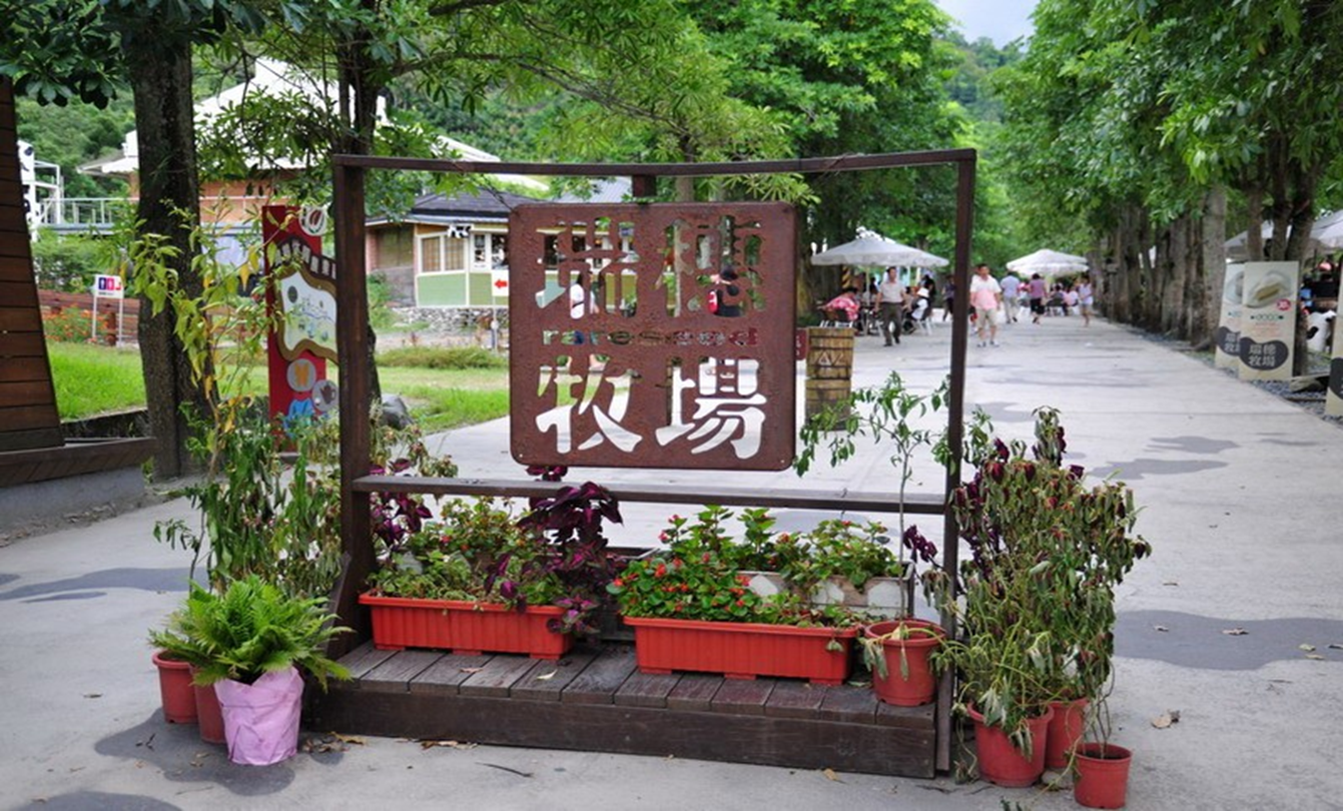
26 | 照片1說明 |  | 瑞穗牧場正門
27 | 照片2連結
28 | 照片2說明
29 | 照片3連結
30 | 照片3說明
31 | 地圖/簡圖之介紹網址
32 | 管理權責單位代碼
33 | 警告及注意事項 |  |  | 否 | 飛行傘起飛場須向本處申請，得以進入使用 | 包括水域及空域遊憩活動公告. 是否為綠建築及其標章等級. 是否為環境教育場域等
34 | 常用搜尋關鍵字

 | *無特別備註項目，其填報說明同觀光資訊標準格式ｖ1.0

